Anleitung
Eintragen der Kompetenzeinschätzung

Nutzen Sie die Tabelle Eingabemaske zur Eingabe der Einschätzungsdaten

In den Spalten X und K sind gelbe Felder vorhanden. In diese werden die Einschätzungen eingetragen. Sollte keine Einschätzung vorgenommen werden können, tragen Sie bitte bei der entsprechenden Kompetenz in Spalte X den Grossbuchstaben X ein. Sollte die Kompetenz auf den Stufen 0, A1, A2, B1, B2, C1 oder C2 eingeschätzt werden, tragen Sie in der Spalte K die entsprechende Ziffer (von 0 bis 6) ein (vgl. Tabelle "Zuordnung" und Abbildung unten).
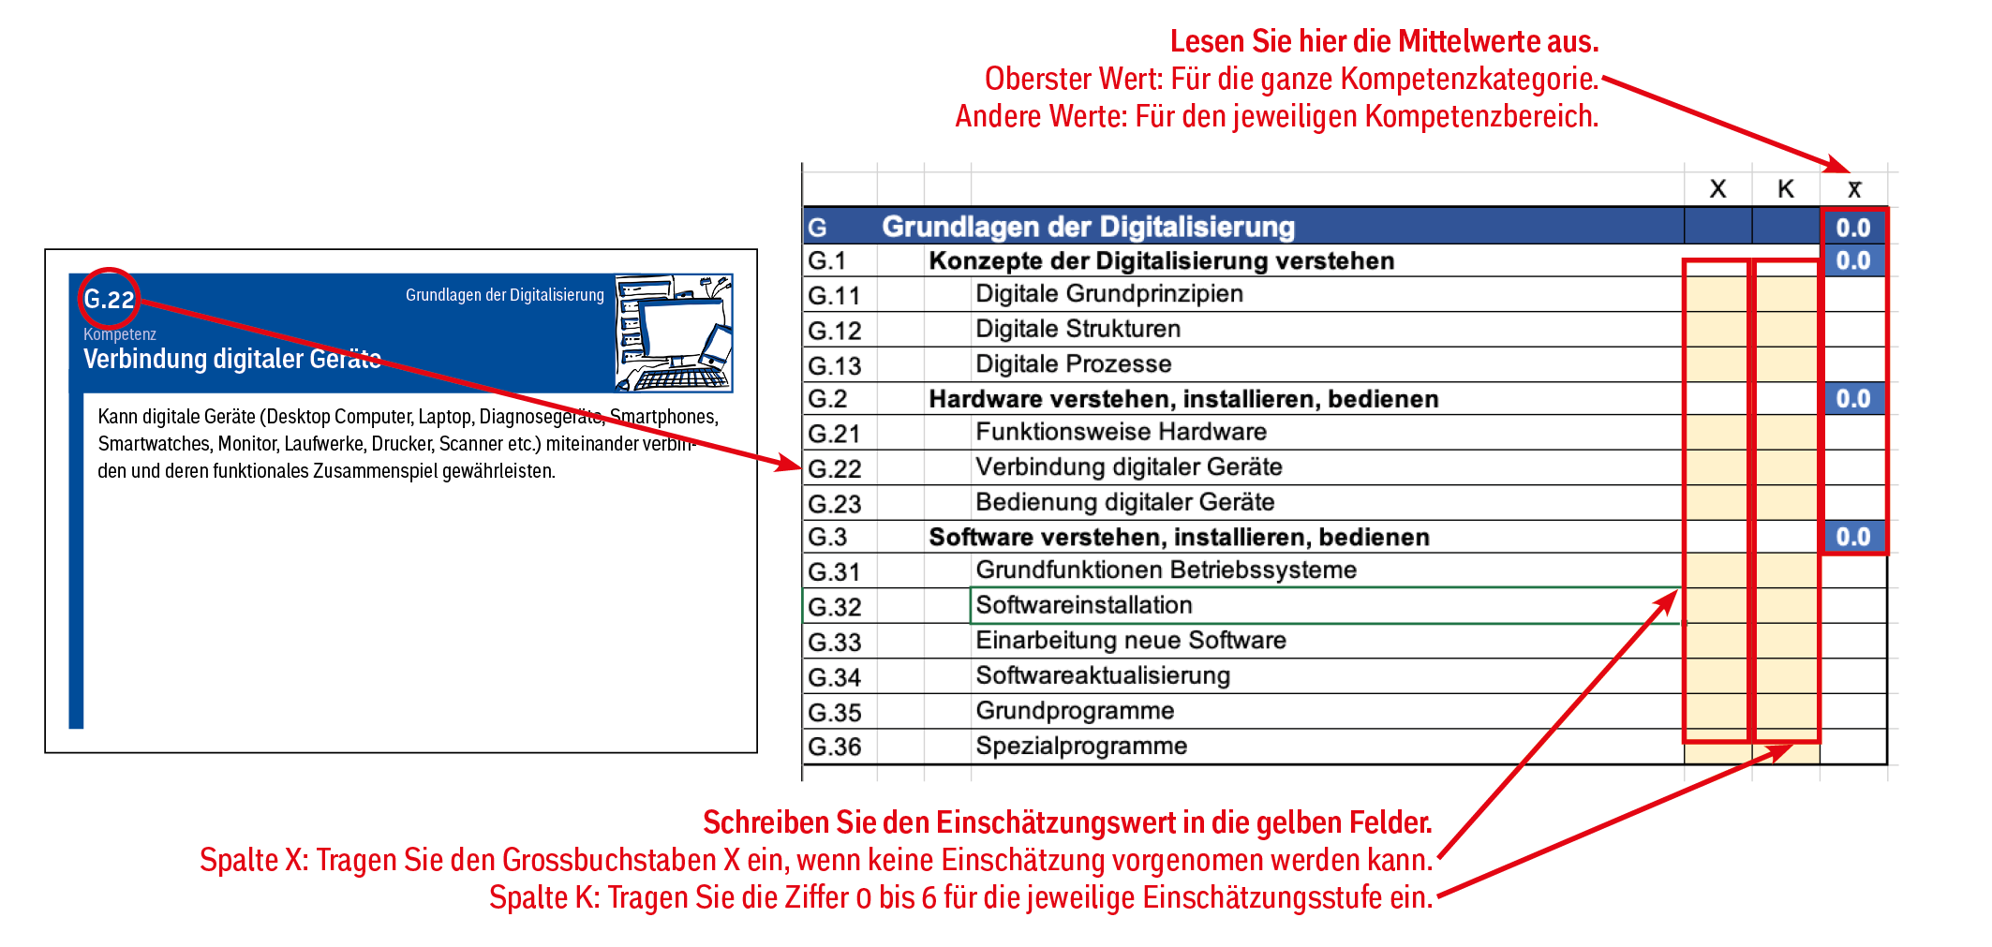

Tabelle Zuordnung Einschätzungswerte zum einzutragenden Wert:

Einschätzungskarte | X | 0 | A1 | A2 | B1 | B2 | C1 | C2
Einzutragender Wert | X | 0 | 1 | 2 | 3 | 4 | 5 | 6

Ablesen der Kompetenzeinschätzung

Errechnete Mittelwerte: Sobald Werte eingetragen werden, wird das arithmetische Mittel für die Kompetenzkategorie (bspw. «G – Grundlagen der Digitalisierung») sowie Kompetenzbereich (bspw. «G.1 – Konzepte der Digitalisierung verstehen») errechnet. Kompetenzen, die mit X eingeschätzt werden, werden nicht in die Berechnung einbezogen. Der Mittelwert kann mithilfe der Tabelle 1 wieder auf die entsprechende Stufe (0 bis C2) bezogen werden, um eine generalisierte Einschätzung der Kategorie respektive des Bereiches vornehmen zu können.
Diagramme: Jede Kompetenzkategorie hat rechts neben der Eintragungstabelle eine Balkengrafik, die eine visuelle Übersicht über die Kompetenzeinschätzung ermöglicht. Am unteren Ende des Tabellendokuments zeigt eine Balkengrafik die ermittelten Mittelwert aller Kompetenzbereiche.

Eingabemaske
Eingabemaske

 | Grundlagen der Digitalisierung
Digitale Grundprinzipien | 0
Digitale Strukturen | 0
Digitale Prozesse | 0
Funktionsweise Hardware | 0
Verbindung digitaler Geräte | 0
Bedienung digitaler Geräte | 0
Grundfunktionen Betriebssysteme | 0
Softwareinstallation | 0
Einarbeitung neue Software | 0
Softwareaktualisierung | 0
Grundprogramme | 0
Spezialprogramme | 0
 |  |  |  | X | K | X̅ | n(X)
G | Grundlagen der Digitalisierung |  |  |  |  | 0.0
G.1 |  | Konzepte der Digitalisierung verstehen |  |  |  | 0.0 | 0
G.11 |  |  | Digitale Grundprinzipien
G.12 |  |  | Digitale Strukturen
G.13 |  |  | Digitale Prozesse
G.2 |  | Hardware verstehen, installieren, bedienen |  |  |  | 0.0 | 0
G.21 |  |  | Funktionsweise Hardware
G.22 |  |  | Verbindung digitaler Geräte
G.23 |  |  | Bedienung digitaler Geräte
G.3 |  | Software verstehen, installieren, bedienen |  |  |  | 0.0 | 0
G.31 |  |  | Grundfunktionen Betriebssysteme
G.32 |  |  | Softwareinstallation
G.33 |  |  | Einarbeitung neue Software
G.34 |  |  | Softwareaktualisierung
G.35 |  |  | Grundprogramme
G.36 |  |  | Spezialprogramme
Umgang mit Informationen und Daten
 | Umgang mit Informationen und Daten
Produktion Datenformate | 0
Umwandlung Datenformate | 0
Dateienparameter | 0
Dateienverwaltung | 0
Datenspeicherung | 0
Datensynchronisation | 0
Systeme zur Datenverarbeitung | 0
Daten teilen | 0
Suchstrategie | 0
Auswahl Suchsysteme | 0
Einordnung in Kontext | 0
Beurteilung Informationen | 0
U | Umgang mit Informationen und Daten |  |  |  |  | 0.0
U.1 |  | Mit digitalen Daten umgehen und diese verwalten |  |  |  | 0.0 | 0
U.11 |  |  | Produktion Datenformate
U.12 |  |  | Umwandlung Datenformate
U.13 |  |  | Dateienparameter
U.14 |  |  | Dateienverwaltung
U.15 |  |  | Datenspeicherung
U.16 |  |  | Datensynchronisation
U.17 |  |  | Systeme zur Datenverarbeitung
U.18 |  |  | Daten teilen
U.2 |  | Digitale Informationen recherchieren, beurteilen und bewerten |  |  |  | 0.0 | 0
U.21 |  |  | Suchstrategie
U.22 |  |  | Auswahl Suchsysteme
U.23 |  |  | Einordnung in Kontext
U.24 |  |  | Beurteilung Informationen
 | Kommunikation und Zusammenarbeit
Auswahl Kommunikationstechnologie | 0
E-Mail | 0
Chat | 0
Video-Anrufe | 0
Video-Konferenzen | 0
Adressbuch | 0
Benutzerkonto | 0
Plattformen | 0
Geteilte Dateien | 0
Soziale Netzwerke | 0
Digitale Identität | 0
K | Kommunikation und Zusammenarbeit |  |  |  |  | 0.0
K.1 |  | Digitale Kommunikationsmöglichkeiten nutzen |  |  |  | 0.0 | 0
K.11 |  |  | Auswahl Kommunikationstechnologie
K.12 |  |  | E-Mail
K.13 |  |  | Chat
K.14 |  |  | Video-Anrufe
K.15 |  |  | Video-Konferenzen
K.16 |  |  | Adressbuch
K.2 |  | Plattformen nutzen |  |  |  | 0.0 | 0
K.21 |  |  | Benutzerkonto
K.22 |  |  | Plattformen
K.23 |  |  | Geteilte Dateien
K.24 |  |  | Soziale Netzwerke
K.25 |  |  | Digitale Identität
 | Erstellung digitaler Inhalte
Textdokumente | 0
Tabellenkalkulation | 0
Präsentation | 0
Bildaufnahmen | 0
Bewegtbildformate | 0
Tonaufnahmen | 0
Websites | 0
Neue Medienprodukte | 0
Strukturierung von Abläufen | 0
Effizienzsteigerung | 0
Automatisierung | 0
E | Erstellung digitaler Inhalte |  |  |  |  | 0.0
E.1 |  | Digitale Medienformate produzieren |  |  |  | 0.0 | 0
E.11 |  |  | Textdokumente
E.12 |  |  | Tabellenkalkulation
E.13 |  |  | Präsentation
E.14 |  |  | Bildaufnahmen
E.15 |  |  | Bewegtbildformate
E.16 |  |  | Tonaufnahmen
E.17 |  |  | Websites
E.18 |  |  | Neue Medienprodukte
E.2 |  | Arbeitsabläufe strukturieren und programmieren |  |  |  | 0.0 | 0
E.21 |  |  | Strukturierung von Abläufen
E.22 |  |  | Effizienzsteigerung
E.23 |  |  | Automatisierung
 | Sicherheit und Recht
Sichere Zugänge | 0
Passwortverwaltung | 0
Datensicherheit | 0
Schadsoftware | 0
Rechtliche Grundlagen | 0
Daten-Quellen | 0
Persönlicher Datenschutz | 0
Gesundheitsschutz | 0
Umweltschutz | 0
S | Sicherheit und Recht |  |  |  |  | 0.0
S.1 |  | Digitale Sicherheit gewährleisten |  |  |  | 0.0 | 0
S.11 |  |  | Sichere Zugänge
S.12 |  |  | Passwortverwaltung
S.13 |  |  | Datensicherheit
S.14 |  |  | Schadsoftware
S.2 |  | Datenschutz und rechtliche Aspekte berücksichtigen |  |  |  | 0.0 | 0
S.21 |  |  | Rechtliche Grundlagen
S.22 |  |  | Daten-Quellen
S.23 |  |  | Persönlicher Datenschutz
S.3 |  | Gesundheits- und Umweltrisiken richtig einschätzen und berücksichtigen |  |  |  | 0.0 | 0
S.31 |  |  | Gesundheitsschutz
S.32 |  |  | Umweltschutz

Problemlösen und Weiterlernen
 | Problemlösen und Weiterlernen
Umgang mit Unsicherheit | 0
Identifikation technischer Probleme | 0
Technische Unterstützung | 0
Problemlösung | 0
Kompetenzeinschätzung | 0
Perspektiven für die Weiterentwicklung | 0
Kompetenzentwicklung | 0
Nutzung digitaler Lernmöglichkeiten | 0
P | Problemlösen und Weiterlernen |  |  |  |  | 0.0
P.1 |  | Unsicherheit aushalten und technische Herausforderungen lösen |  |  |  | 0.0 | 0
P.11 |  |  | Umgang mit Unsicherheit
P.12 |  |  | Identifikation technischer Probleme
P.13 |  |  | Technische Unterstützung
P.14 |  |  | Problemlösung
P.2 |  | Digitale Kompetenzen ausbauen |  |  |  | 0.0 | 0
P.21 |  |  | Kompetenzeinschätzung
P.22 |  |  | Perspektiven für die Weiterentwicklung
P.23 |  |  | Kompetenzentwicklung
P.24 |  |  | Nutzung digitaler Lernmöglichkeiten

Alle Kompetenzbereiche
Konzepte der Digitalisierung verstehen | 0 | 0
Hardware verstehen, installieren, bedienen | 0 | 0
Software verstehen, installieren, bedienen | 0 | 0
Mit digitalen Daten umgehen und diese verwalten | 0 | 0
Digitale Informationen recherchieren, beurteilen und bewerten | 0 | 0
Digitale Kommunikationsmöglichkeiten nutzen | 0 | 0
Plattformen nutzen | 0 | 0
Digitale Medienformate produzieren | 0 | 0
Arbeitsabläufe strukturieren und programmieren | 0 | 0
Digitale Sicherheit gewährleisten | 0 | 0
Datenschutz und rechtliche Aspekte berücksichtigen | 0 | 0
Gesundheits- und Umweltrisiken richtig einschätzen und berücksichtigen | 0 | 0
Unsicherheit aushalten und technische Herausforderungen lösen. | 0 | 0
Digitale Kompetenzen ausbauen | 0 | 0

(All)
Alle Kompetenzbereiche
Alle Kompetenzbereiche
 | Kom | X̅
Konzepte der Digitalisierung verstehen | 0 | 0
Hardware verstehen, installieren, bedienen | 0 | 0
Software verstehen, installieren, bedienen | 0 | 0
Mit digitalen Daten umgehen und diese verwalten | 0 | 0
Digitale Informationen recherchieren, beurteilen und bewerten | 0 | 0
Digitale Kommunikationsmöglichkeiten nutzen | 0 | 0
Plattformen nutzen | 0 | 0
Digitale Medienformate produzieren | 0 | 0
Arbeitsabläufe strukturieren und programmieren | 0 | 0
Digitale Sicherheit gewährleisten | 0 | 0
Datenschutz und rechtliche Aspekte berücksichtigen | 0 | 0
Gesundheits- und Umweltrisiken richtig einschätzen und berücksichtigen | 0 | 0
Unsicherheit aushalten und technische Herausforderungen lösen. | 0 | 0
Digitale Kompetenzen ausbauen | 0 | 0

